Sheet1
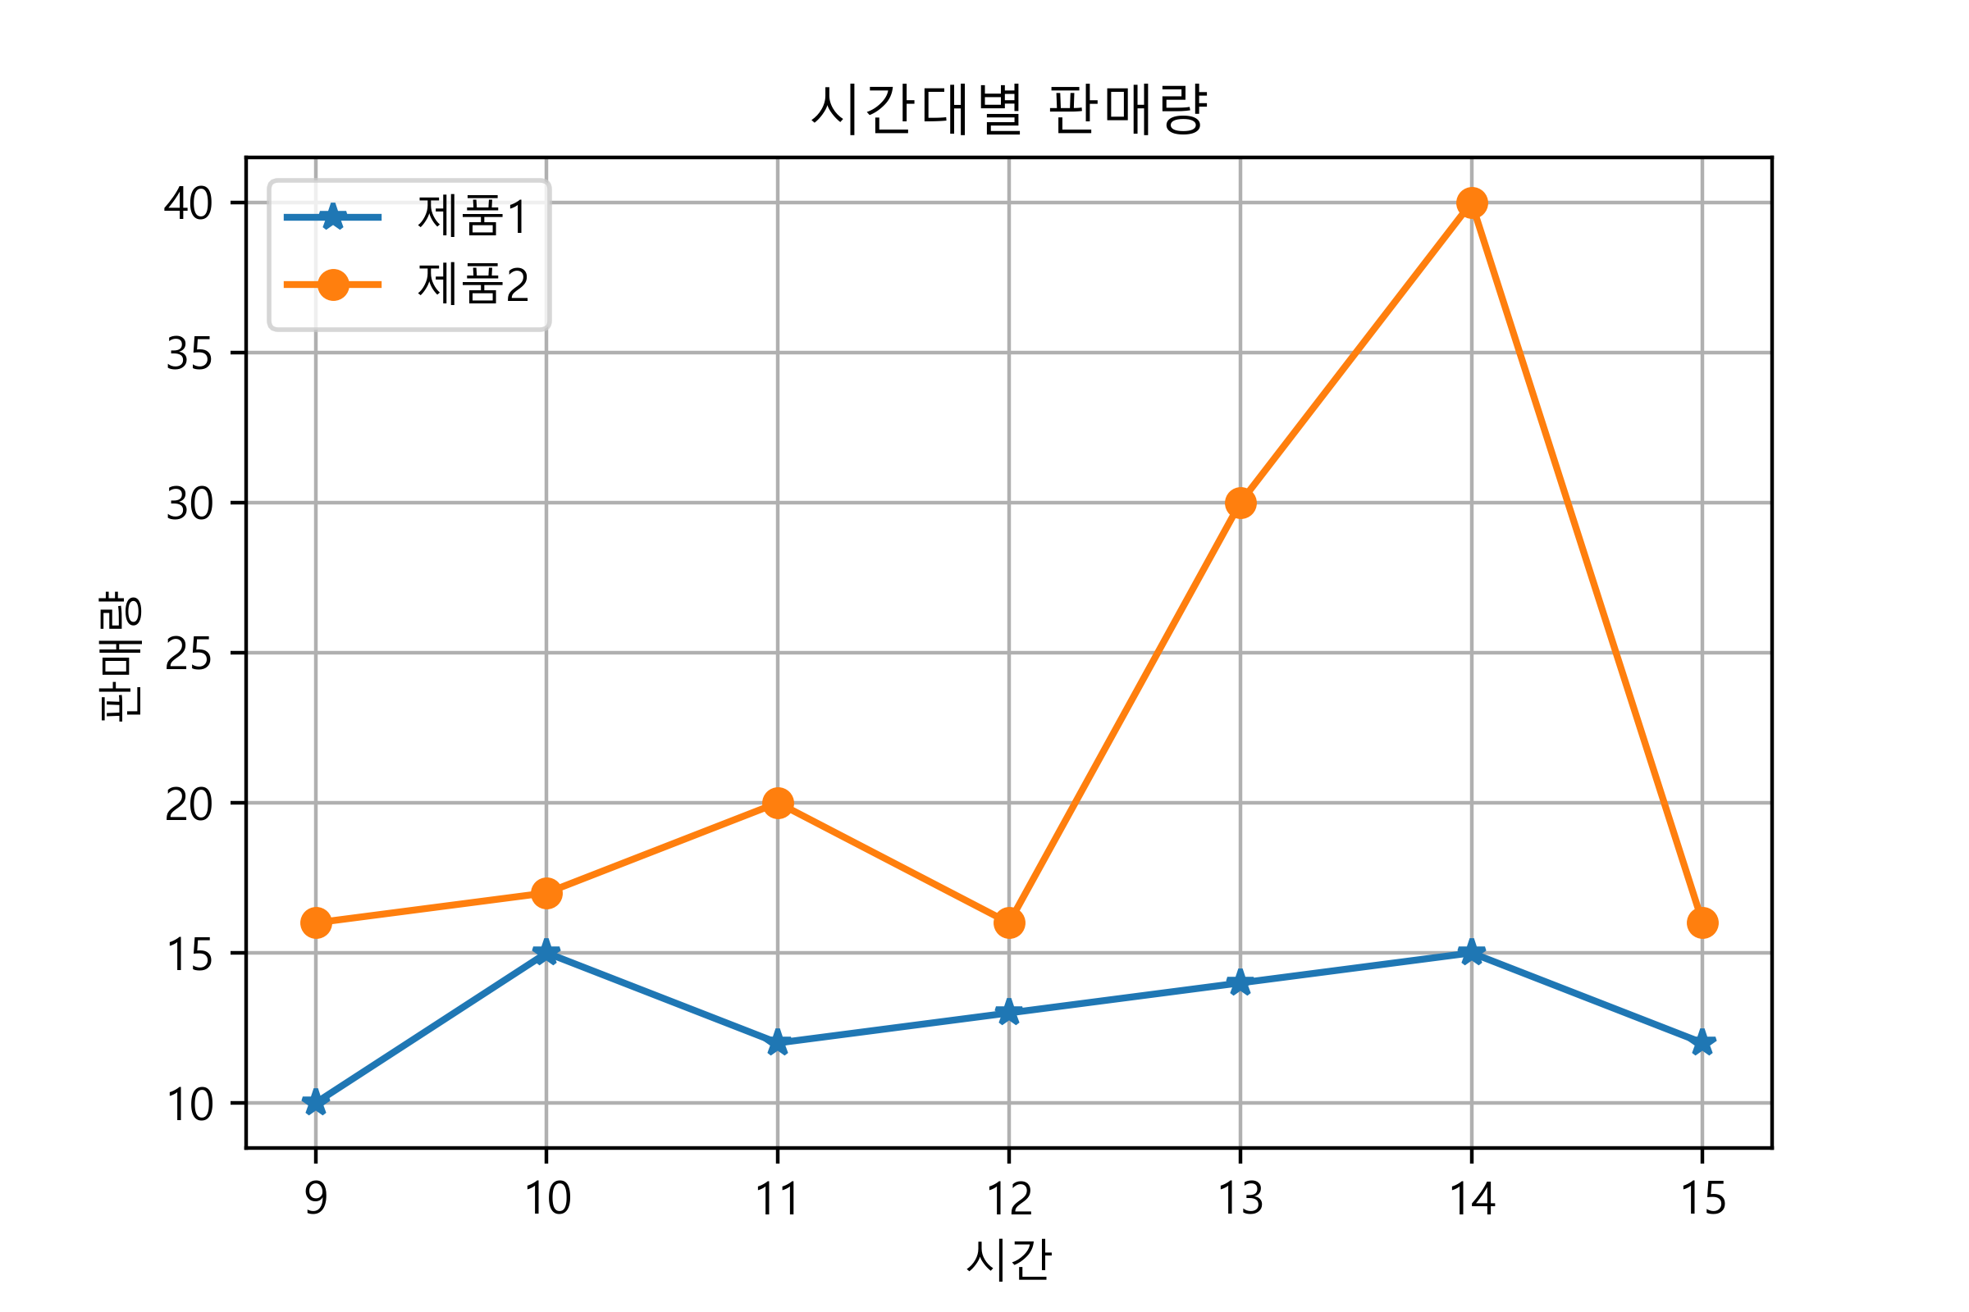
시간 | 제품1 | 제품2
9 | 10 | 16
10 | 15 | 17
11 | 12 | 20
12 | 13 | 16
13 | 14 | 30
14 | 15 | 40
15 | 12 | 16

